سرود
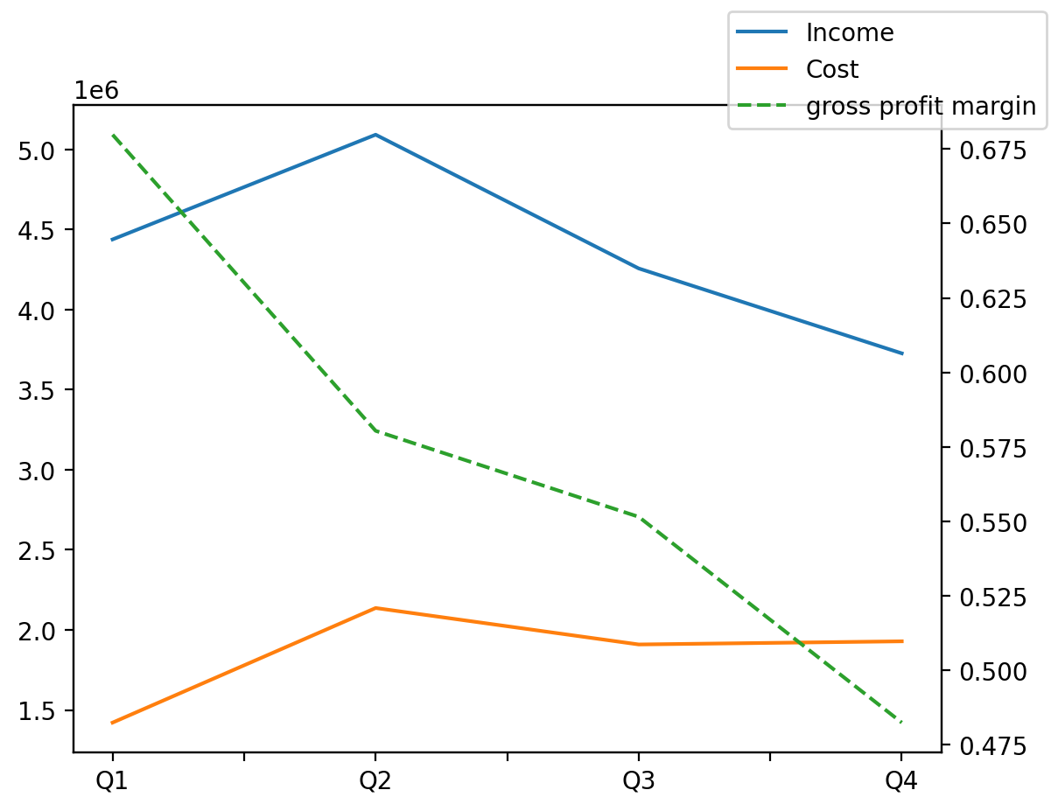
1402/12/29 | Q1 | Q2 | Q3 | Y | Q4 | Q2 / Q1 | Q3 / Q2 | Q4 / Q3
درآمد های عملیاتی | 4437860 | 5091750 | 4256674 | 17512924 | 3726640 | 0.14734353945 | -0.16400569549 | -0.1245183446
بهای تمام شده | -1421082 | -2136511 | -1908961 | -7395182 | -1928628 | 0.50343963262 | -0.10650541935 | 0.010302462963
سود(زیان)ناخالص | 3016778 | 2955239 | 2347713 | 10117742 | 1798012 | -0.020398915664 | -0.20557592804 | -0.2341431853
هزینه های عمومی اداری فروش | -836389 | -1360886 | -730801 | -3804355 | -876279 | 0.62709696086 | -0.46299616573 | 0.19906650374
سود(زیان)عملیاتی | 2183972 | 1981123 | 1666124 | 6915899 | 1084680 | -0.092880769534 | -0.15900022361 | -0.3489800279
سایر درآمدهای غیر عملیاتی | 321838 | 374137 | 306222 | 1309156 | 306959 | 0.16250100982 | -0.18152441485 | 0.002406750658
سود(زیان)خالص | 1980959 | 1843857 | 1387858 | 6093480 | 880806 | -0.069209912976 | -0.24730713933 | -0.36534861636
مواد مستقیم مصرفی | 154481 | 185581 | 155428 | 672960 | 177470 | 0.20131925609 | -0.16247891756 | 0.14181485961
سربارتوليد | 1342952 | 1778603 | 1916635 | 6595189 | 1556999 | 0.32439804252 | 0.077606975812 | -0.18763927404

